说明
ExcelPro | 让你的图表动起来 - Excel传统动态图表技术与应用大全
版权说明
1、感谢您购买 ExcelPro 商业图表系列教程，此文件仅供您本人个人使用。您将拥有两份拷贝授权，以便在您的个人电脑和工作电脑上使用。更换电脑不会影响。
2、您不能将此文件与他人分享，不能上传到互联网上进行任何收费或免费的传播，不得通过销售、培训、出版、重录、山寨、盗版等方式牟利，这些都是违法行为。
3、只有购买了 ExcelPro 商业图表系列教程，才能合法获得此文件。如果您是从其他途径获得此文件，请停止这种侵权行为，从授权渠道购买：http://study.163.com/u/ExcelPro
4、本课程已独家授权网易云课堂，有关反盗版侵权维权工作将由网易公司法务部维权中心全权负责处理。如有任何侵权行为，必将严厉追究相关法律责任。
© 2017 Copyright by ExcelPro

NOTICE:
1. If you purchased this Excel workbook, you have the right to use ONE COPY of the workbook for personal use and ONE COPY at work.
2. You MAY NOT give away, sell, or share this Excel workbook. You MAY, of course, adapt the workbook to the reporting needs of your employer or clients, and then distribute the actual reports.
3. If you obtained this Excel workbook from anywhere other than http://study.163.com/u/ExcelPro, you have a pirated copy. Please help stop Internet crime by reporting this to: ExcelPro2008@gmail.com.
© 2017 Copyright by ExcelPro
DISLAIMER AND/OR LEGAL NOTICES:
PLEASE READ SOFTWARE_LICENSE.PDF CAREFULLY BEFORE USING THE SOFTWARE. BY USING THIS SOFTWARE, YOU ARE AGREEING TO BE BOUND BY ALL THE TERMS OF THIS LICENSE. IF YOU DO NOT AGREE TO THE TERMS OF THIS LICENSE, PROMPTLY ERASE THE SOFTWARE AND REQUEST A REFUND.

dashboard
ExcelPro | 仿制财新动态图表1例
 | ExcelPro商业图表
 | http://study.163.com/u/ExcelPro

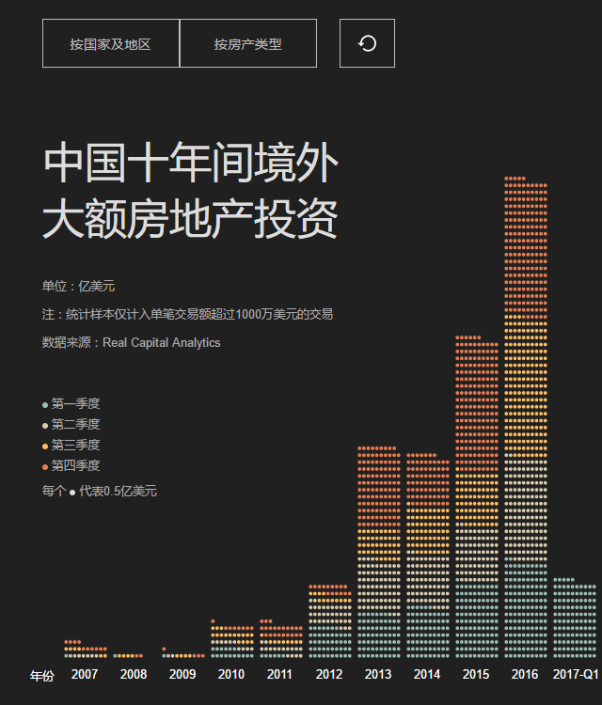
 |  | 按国家及地区 | 按房产类型 | ↺

中国10年间境外大额房地产投资
 | 第1季度 | 第2季度 | 第3季度 | 第4季度 | EMEA其他国家及地区 |  | 美洲其他国家及地区 |  | 环太平洋其他地区 |  | 亚洲其他国家及地区
2007 | 0.55 | 3.7 | 2.96 | 4.75 | #N/A | #N/A | #N/A | #N/A | #N/A | #N/A | #N/A | #N/A
2008 | 0.15 | 0 | 2.27 | 0.4 | #N/A | #N/A | #N/A | #N/A | #N/A | #N/A | #N/A | #N/A
2009 | 0.49 | 1.08 | 1.96 | 2.19 | #N/A | #N/A | #N/A | #N/A | #N/A | #N/A | #N/A | #N/A
2010 | 8.49 | 4.91 | 8.57 | 3.75 | #N/A | #N/A | #N/A | #N/A | #N/A | #N/A | #N/A | #N/A
2011 | 3.1 | 8.18 | 4.45 | 10.88 | #N/A | #N/A | #N/A | #N/A | #N/A | #N/A | #N/A | #N/A
2012 | 23.99 | 17.17 | 5.88 | 7.34 | #N/A | #N/A | #N/A | #N/A | #N/A | #N/A | #N/A | #N/A
2013 | 33.8 | 38.44 | 22.75 | 59.65 | #N/A | #N/A | #N/A | #N/A | #N/A | #N/A | #N/A | #N/A
2014 | 38.32 | 38.18 | 34.48 | 37.32 | #N/A | #N/A | #N/A | #N/A | #N/A | #N/A | #N/A | #N/A
2015 | 55.51 | 40.59 | 39.83 | 96.92 | #N/A | #N/A | #N/A | #N/A | #N/A | #N/A | #N/A | #N/A
2016 | 71.24 | 74.89 | 101.25 | 100.02 | #N/A | #N/A | #N/A | #N/A | #N/A | #N/A | #N/A | #N/A
2017Q1 | 57.61 | 0 | 0 | 0 | #N/A | #N/A | #N/A | #N/A | #N/A | #N/A | #N/A | #N/A

单位：亿美元 注：统计样本仅计入单笔交易额超过1000万美元的交易 数据来源：Real Capital Analytics 原图制作：财新 Excel 制图：http://study.163.com/u/ExcelPro

 |  | http://study.163.com/u/ExcelPro

dashboard (2)
ExcelPro | 仿制财新动态图表1例
 | ExcelPro商业图表
 | http://study.163.com/u/ExcelPro

 |  | 按国家及地区 | 按房产类型 | ↺

中国10年间境外大额房地产投资
 | 第1季度 | 第2季度 | 第3季度 | 第4季度 | EMEA其他国家及地区 |  | 美洲其他国家及地区 |  | 环太平洋其他地区 |  | 亚洲其他国家及地区
2007 | 0.55 | 3.7 | 2.96 | 4.75 | #N/A | #N/A | #N/A | #N/A | #N/A | #N/A | #N/A | #N/A
2008 | 0.15 | 0 | 2.27 | 0.4 | #N/A | #N/A | #N/A | #N/A | #N/A | #N/A | #N/A | #N/A
2009 | 0.49 | 1.08 | 1.96 | 2.19 | #N/A | #N/A | #N/A | #N/A | #N/A | #N/A | #N/A | #N/A
2010 | 8.49 | 4.91 | 8.57 | 3.75 | #N/A | #N/A | #N/A | #N/A | #N/A | #N/A | #N/A | #N/A
2011 | 3.1 | 8.18 | 4.45 | 10.88 | #N/A | #N/A | #N/A | #N/A | #N/A | #N/A | #N/A | #N/A
2012 | 23.99 | 17.17 | 5.88 | 7.34 | #N/A | #N/A | #N/A | #N/A | #N/A | #N/A | #N/A | #N/A
2013 | 33.8 | 38.44 | 22.75 | 59.65 | #N/A | #N/A | #N/A | #N/A | #N/A | #N/A | #N/A | #N/A
2014 | 38.32 | 38.18 | 34.48 | 37.32 | #N/A | #N/A | #N/A | #N/A | #N/A | #N/A | #N/A | #N/A
2015 | 55.51 | 40.59 | 39.83 | 96.92 | #N/A | #N/A | #N/A | #N/A | #N/A | #N/A | #N/A | #N/A
2016 | 71.24 | 74.89 | 101.25 | 100.02 | #N/A | #N/A | #N/A | #N/A | #N/A | #N/A | #N/A | #N/A
2017Q1 | 57.61 | 0 | 0 | 0 | #N/A | #N/A | #N/A | #N/A | #N/A | #N/A | #N/A | #N/A

单位：亿美元 注：统计样本仅计入单笔交易额超过1000万美元的交易 数据来源：Real Capital Analytics 原图制作：财新 Excel 制图：http://study.163.com/u/ExcelPro

 |  | http://study.163.com/u/ExcelPro

更多资源
想了解如何制作专业有效的职场商业图表与数据可视化，敬请关注以下内容，将带给您最新鲜最专业的职场商业图表资讯。

经典畅销图书

《Excel图表之道》 |  |  |  |  | 《用地图说话》
京东： | http://t.cn/RhYHX1H |  |  |  | 京东： | http://t.cn/RhYHKIb
卓越： | http://sinaurl.cn/7Pd3O |  |  |  | 卓越： | http://t.cn/SXnCQH
当当： | http://sinaurl.cn/7v4c8 |  |  |  | 当当： | http://t.cn/SXnOMW

在线视频课程

网易云课堂主页： |  | http://study.163.com/u/ExcelPro

向《经济学人》学图表（第1季） 经典~ |  |  |  |  | http://study.163.com/course/courseMain.htm?courseId=1337018
向《经济学人》学图表（第2季）：动态图表与交互设计 发烧~ |  |  |  |  | http://study.163.com/course/courseMain.htm?courseId=1003226022
向《华尔街日报》学图表，第1季 含视频+范例+图文教程 |  |  |  |  | http://study.163.com/course/courseMain.htm?courseId=1096026
向《华尔街日报》学图表，第2季 含视频+范例+图文教程 |  |  |  |  | http://study.163.com/course/courseMain.htm?courseId=1152030
Excel Dashboard 1 ：一页纸仪表板报告 经典~ |  |  |  |  | http://study.163.com/course/courseMain.htm?courseId=1652008
Excel Dashboard 2 ：让你的表格会说话！ 经典~ |  |  |  |  | http://study.163.com/course/courseMain.htm?courseId=1002828018
Excel Dashboard 3 ：动态仪表板，会用鼠标就够了！ 简单~ |  |  |  |  | http://study.163.com/course/courseMain.htm?courseId=1003032009
Excel 商业图表模板大法 - 即插即用，一键出图！ New~ |  |  |  |  | http://study.163.com/course/courseMain.htm?courseId=1003606088
让你的图表动起来 - Excel传统动态图表技术与应用大全 New~ |  |  |  |  | http://study.163.com/course/courseMain.htm?courseId=1003792011

微博微信博客

新浪微博： | @刘万祥ExcelPro |  | http://weibo.com/excelpro |  |  | 手机扫描二维码关注微信有干货 →
公众微信： | iamExcelPro
搜狐博客： | http://excelpro.blog.sohu.com/ |  |  | （已转新浪博客更新）
新浪博客： | http://blog.sina.com.cn/excelmap

资源下载网盘

百度云： | http://pan.baidu.com/share/home?uk=1514215854#category/type=0

